Sheet1
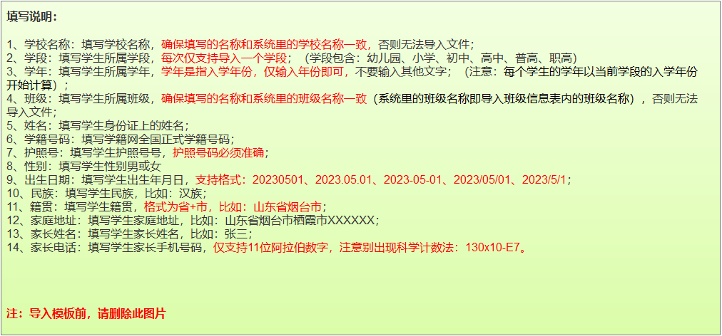
学校名称(必填) | 学段(必填) | 学年(必填) | 班级(必填) | 姓名(必填) | 学籍号码 | 护照号(必填) | 性别(必填) | 出生日期(必填) | 民族 | 籍贯 | 家庭住址 | 家长姓名 | 家长电话

